Sheet1
STT | Tên lỗi | Vị trí xảy ra | Tài khoản test | Các bước thực hiện | Kết quả thực tế | Kết quả mong muốn | Ảnh
1 | Chatbot không nhận diện được thông tin định danh/vai trò của tài khoản đang đăng nhập | Cửa sổ Chatbot UI. | QLBH013.MED | 1.Đăng nhập vào hệ thống (bằng tài khoản nào, ví dụ: QLBH013.MED) 2.Nhập câu hỏi kiểm tra danh tính: "Vai trò của tôi trên hệ thống là gì?" | AI phản hồi bằng câu thoại chung chung của các mô hình chat công cộng: "Xin vui lòng cung cấp thêm thông tin để tôi có thể hỗ trợ bạn tốt hơn." | AI phải tự động đọc được dữ liệu phiên đăng nhập và trả lời : ", bạn là [Tên Người Dùng], đang đăng nhập với vai trò [Quản lý/Trình dược viên] thuộc [Chi nhánh]". | 
2 | Lệnh nhanh @tuyen_ban_hang không tự động nhận diện tuyến bán hàng của User, Chatbot yêu cầu cung cấp thêm thông tin. | Cửa sổ Chatbot UI. | QLBH013.MED | 1.Đăng nhập hệ thống 2. Mở khung chat, gõ lệnh nhanh hoặc chọn phím tắt @tuyen_ban_hang và nhấn gửi. | Chatbot không trả về lịch trình mà hiển thị câu thông báo: "Vui lòng cung cấp thêm thông tin". | Hệ thống phải tự động lấy dữ liệu trình dược viên từ phiên đăng nhập hiện tại để hiển thị ngay: Lịch trình chi tiết và danh sách các nhà thuốc cần viếng thăm trong ngày hôm nay của chính nhân viên đó.
3 | Lỗi giao diện form "Thêm khách hàng" bị thanh Header phía sau đè lên | Form thêm khách hàng | Bất kỳ tài khoản nào | 1.Đăng nhập vào hệ thống 2.truy cập vào tài khoảng --> chọn quản lý khách hàng 3. nhấn vào dấu "+" thêm khách hàng | Thanh Top Header của trang chính (chứa dòng chữ " Quản lý khách hàng" và cụm icon) đèn lên 1 phần của form thêm khách hàng
4 | Lệnh @tra_cuu_san_pham trả về bảng dữ liệu tồn kho thay vì thông tin chi tiết sản phẩm, không tìm thấy sản phẩm mẫu. | Khung Chatbot UI. | QLBH013.MED | 1.Mở khung chat, gõ lệnh @tra_cuu_san_pham. 2.Nhập câu lệnh: "Thông tin chi tiết sản phẩm Argelomag". | AI trả về một bảng dữ liệu dạng lưới gồm các cột: STT, Mã SP, Sản phẩm, Đơn giá, Tồn kho. Trả về kết quả "Không tìm thấy sản phẩm" đối với từ khóa "Argelomag". | AI phải hiển thị thông tin dưới dạng văn bản đọc hiểu (Text format), bao gồm các nội dung chuyên môn: Công dụng, thành phần, cách dùng, giá bán.
5 | Tính năng @goi_y_don_hang bị lỗi bảo mật phân quyền RLS, cho phép xem dữ liệu khách hàng của chi nhánh khác. | Khung Chatbot UI. | NAMDINHB.MED | 1.Đăng nhập bằng tài khoản miền Bắc: NAMDINHB.MED (Đoàn Văn Thế). 2.Tại khung chat, nhập lệnh tra cứu dữ liệu của khách hàng miền Trung (Mã: HUEB111): @goi_y_don_hang Gợi ý đơn hàng cho HUEB111 | Chatbot không chặn quyền truy cập, vẫn tự động tính toán và trả về danh sách 10 sản phẩm gợi ý kèm trạng thái mua hàng thực tế của Nhà Thuốc Lê Hùng 2 (Vùng Trung) cho tài khoản Vùng Bắc xem | Hệ thống phải thực hiện đối chiếu mã chi nhánh của User và mã chi nhánh của Khách hàng. Nếu không trùng khớp, hệ thống phải lập tức chặn lại và đưa ra cảnh báo: "Bạn không có quyền xem thông tin của khách hàng thuộc chi nhánh khác".
6 | Lệnh nhanh @bao_cao_cuoi_ngay không tự động tổng hợp số liệu, Chatbot yêu cầu cung cấp thêm thông tin. | Khung Chatbot UI. | NAMDINHB.MED | 1.Giữ phiên đăng nhập của tài khoản trình dược viên. 2.Gõ lệnh nhanh @bao_cao_cuoi_ngay và nhấn gửi. | Chatbot không trả về bảng tổng hợp kết quả đơn hàng mà hiển thị câu thông báo: "Xin vui lòng cung cấp thông tin cụ thể hơn để tôi có thể hỗ trợ.". | Hệ thống phải tự động bốc dữ liệu từ ID tài khoản hiện tại để hiển thị bảng tóm tắt kết quả trong ngày (Số nhà thuốc đã đi, số đơn thành công, tổng doanh số tạm tính).
Bổ sung
7 | Lệnh nhanh phím tắt @tich_luy không tự động nhận diện bối cảnh | Khung Chatbot UI. | NAMDINHB.MED | Gõ lệnh nhanh @tich_luy trên khung chat | Chatbot không xử lý nghiệp vụ mà hiển thị câu thông báo yêu cầu cung cấp thêm thông tin. (Trong khi nhập câu chat thực tế kèm mã khách hàng như: "Xem điểm tích lũy của HPA515" thì hệ thống lại trả về kết quả thành công) | 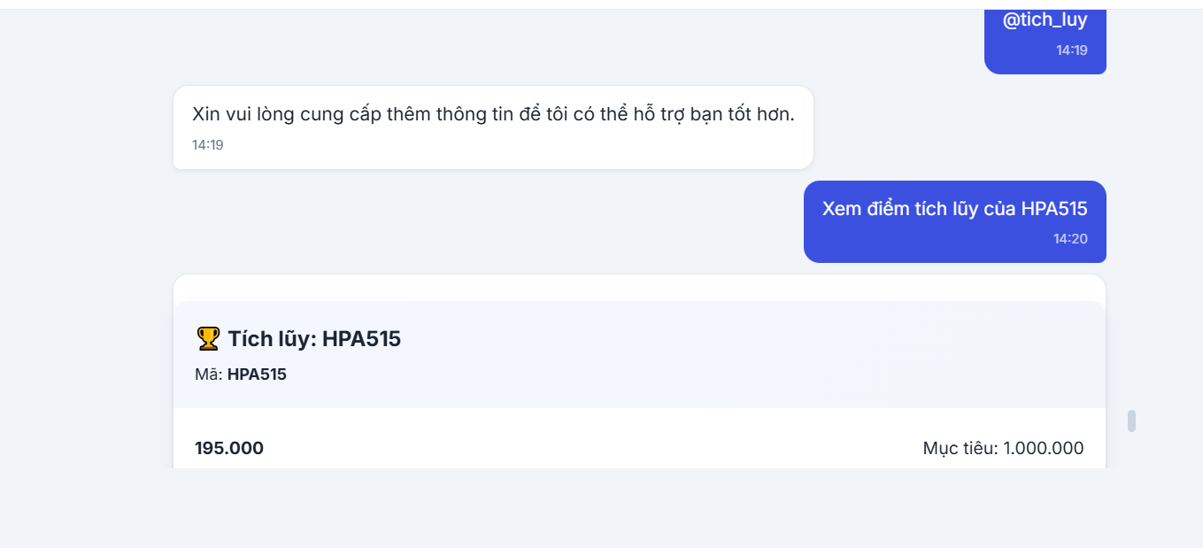 Hệ thống phải tự động hiển thị danh sách/form hoặc giữ ngữ cảnh để người dùng chọn nhanh nhà thuốc, thay vì đưa ra câu thoại mặc định từ chối hiểu của AI công cộng Hệ thống phải tự lấy dữ liệu đơn hàng của User để liệt kê danh sách
8 | Lỗi lệnh @upsell_goi_y | Khung Chatbot UI. | NAMDINHB.MED | Gõ lệnh nhanh @upsell_goi_y trên khung chat. | Chatbot báo lỗi yêu cầu cung cấp thêm thông tin thay vì hỏi đích danh tên nhà thuốc cần xem gợi ý bán kèm | Đề xuất các sản phẩm mua cùng combo hoặc yêu cầu nhập mã khách hàng một cách rõ ràng
9 | Tính năng @danh_sach_cau_hoi_khao_sat chưa được cấu hình, Chatbot không nhận diện được luồng nghiệp vụ khảo sát. | Khung Chatbot UI. | NAMDINHB.MED | 1. Mở khung chat 2. gõ lệnh phím tắt nhanh @danh_sach_cau_hoi_khao_sat 3.Thử nghiệm cách 2: Nhập câu lệnh trực tiếp bằng ngôn ngữ tự nhiên: Bắt đầu bài khảo sát cho HPA515 | Chatbot không gọi ra bộ câu hỏi mà trả về câu thoại hệ thống mặc định: "Dạ, anh/chị có thể nói rõ hơn cần tra cứu thông tin gì không ạ". | Hệ thống phải nhận diện được yêu cầu khảo sát của mã khách hàng HPA515 và tải lên bộ câu hỏi khảo sát độ hài lòng tại điểm bán. | 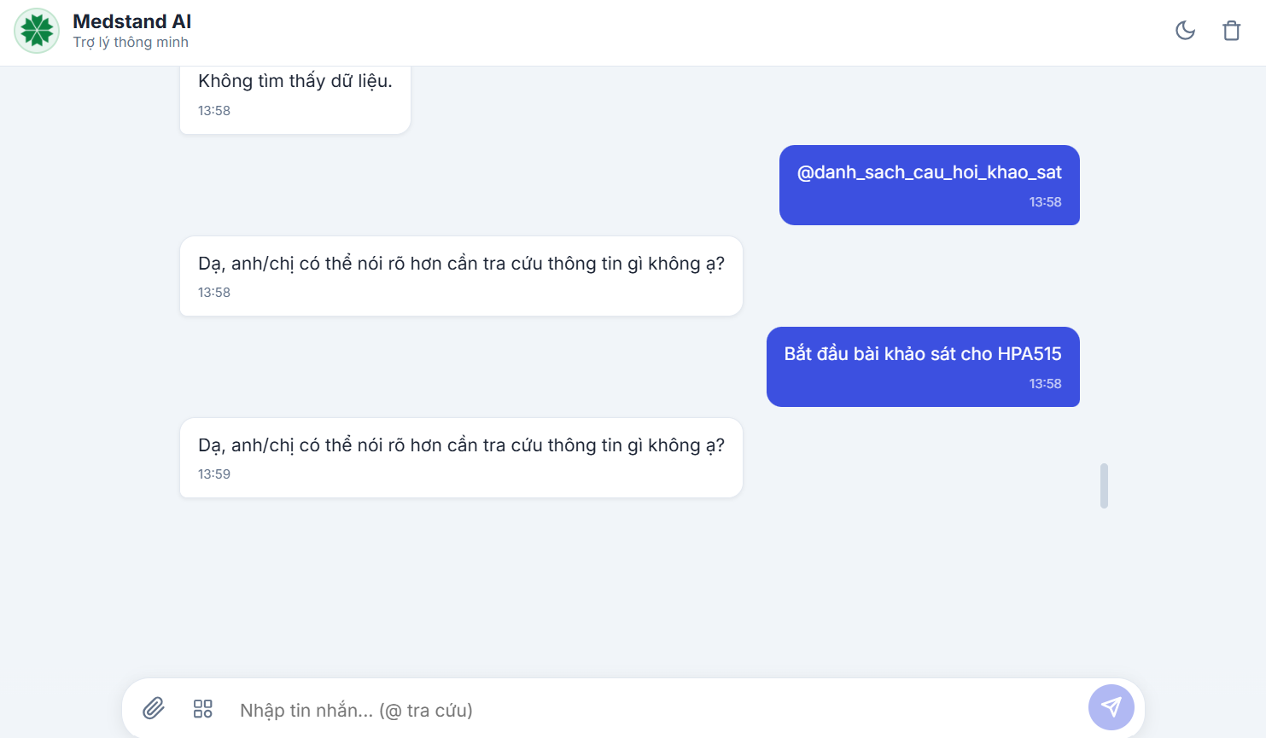
10 | Tính năng Sản phẩm trọng tâm tháng (@san_pham_trong_tam) chưa được phát triển | Khung Chatbot UI. | NAMDINHB.MED | 1. Mở khung chat, gõ lệnh nhanh phím tắt @san_pham_trong_tam và nhấn gửi. 2. Thử nghiệm cách 2 bằng cách nhập câu chat thực tế: "Các sản phẩm trọng tâm tháng này là gì?" và nhấn gửi. | Cả 2 cách đều thất bại. Hệ thống không trả về danh sách hàng hóa mà hiển thị thông báo lỗi mặc định: "Xin lỗi, tôi không thể thực hiện yêu cầu này. Bạn có thể cung cấp thêm thông tin hoặc đặt câu hỏi khác không?" kèm theo các nút bấm bị lỗi hiển thị template [ Câu hỏi 1 ], [ Câu hỏi 2 ], [ Câu hỏi 3 ]. | Chatbot phải truy xuất và hiển thị danh sách các sản phẩm mục tiêu được Ban giám đốc ưu tiên thúc đẩy bán hàng trong tháng. Các nút bấm gợi ý (nếu có) phải chứa câu hỏi thực tế thay vì text mẫu | 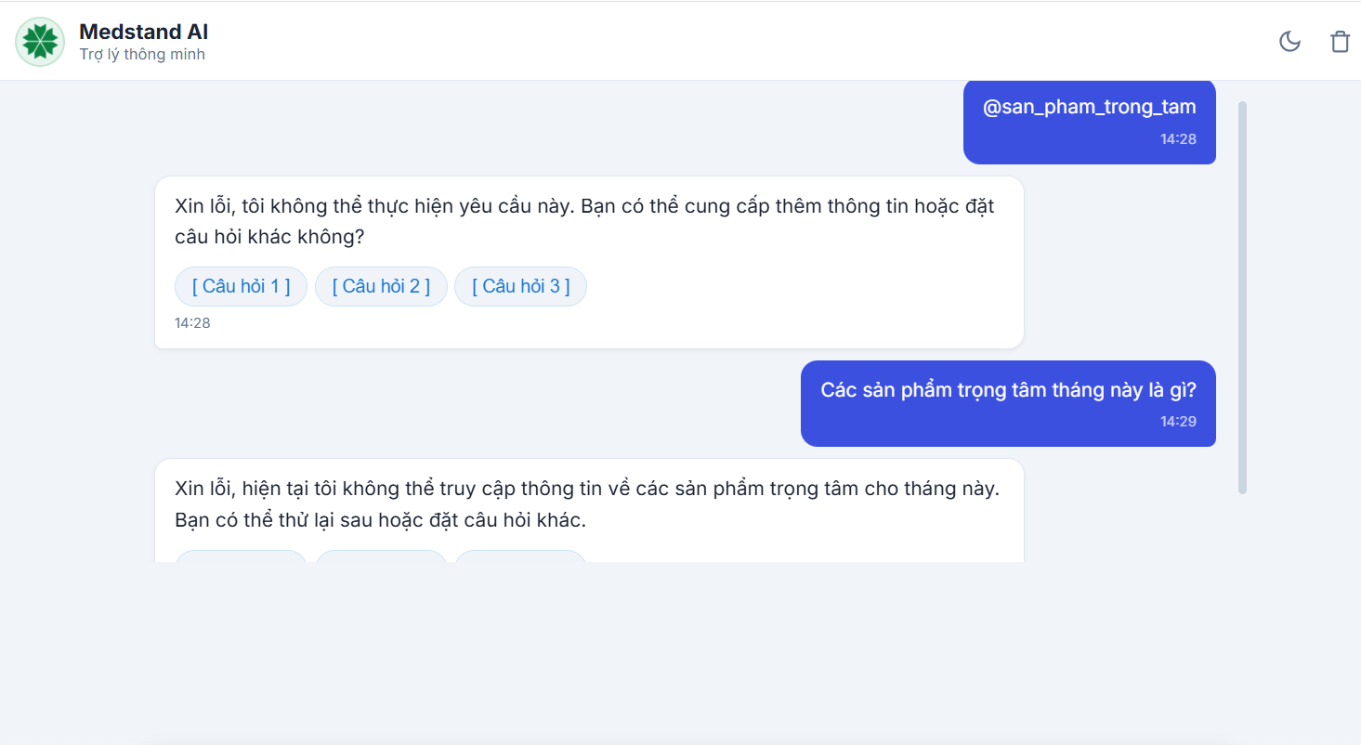
Bổ sung ngày 3/7
11 | Lệnh nhanh @cham_diem_k_h không tự động nhận diện bối cảnh khách hàng, Chatbot báo thiếu thông tin. | Khung Chatbot UI. | NAMDINHB.MED | 1. Gõ lệnh nhanh phím tắt @cham_diem_k_h và nhấn gửi 2.Nhập câu chat thực tế "Chấm điểm tín nhiệm nhà thuốc HPA515" và nhấn gửi. | Lệnh nhanh trả về thông báo lỗi: "Xin vui lòng cung cấp thêm thông tin để tôi có thể hỗ trợ bạn tốt hơn.". Trong khi đó, câu chat thực tế hoạt động hoàn toàn chính xác | Khi sử dụng lệnh nhanh, hệ thống phải tự động nhận diện khách hàng đang tương tác trong phiên làm việc, hoặc ít nhất phải hiển thị Form/Gợi ý chuẩn để người dùng nhập mã khách hàng
12 | Form thêm mới khách hàng chặn lưu, báo lỗi validate "Xã phường không hợp lệ" dù dữ liệu nhập vào chính xác. | Màn hình Quản trị (Admin) > Module Quản lý khách hàng > Form Thêm mới. | Tài khoản Quản trị hệ thống (Admin). | 1.Đăng nhập bằng tài khoản Admin, truy cập Quản lý khách hàng 2.Nhấn nút Thêm mới (+). 3.Điền đầy đủ thông tin bắt buộc, đặc biệt chọn/nhập chính xác thông tin Tỉnh/Thành, Quận/Huyện, và Xã/Phường. 4.Nhấn nút Thêm. | Form không thể hoàn tất. Hệ thống chặn lưu dữ liệu và hiển thị cảnh báo đỏ "Xã phường không hợp lệ", mặc dù dữ liệu địa chỉ người dùng chọn là hoàn toàn đúng với thực tế. | Hệ thống phải xác thực thành công xã/phường tương ứng với bộ lọc Tỉnh/Huyện, cho phép lưu khách hàng mới và hiển thị thông báo thành công.
13 | Vùng kéo thả file tại Cổng cập nhật tri thức RAG bị liệt, không nhận tài liệu tải lên. | Màn hình Quản trị (Admin) > Cổng cập nhật tri thức RAG > Vùng "Chọn hoặc kéo thả tài liệu vào đây". | Tài khoản Quản trị hệ thống (Admin). | 1. Đăng nhập tài khoản Admin, truy cập vào Cổng cập nhật tri thức RAG. 2.Chọn một tệp tài liệu (PDF/Word/Excel) từ máy tính, thực hiện kéo và thả trực tiếp vào vùng quy định | Hệ thống hoàn toàn không có phản hồi, không nhận file, không hiển thị tiến trình tải lên và cũng không đưa ra bất kỳ thông báo lỗi nào | Hệ thống phải nhận diện được tệp tin vừa thả vào, hiển thị tên file, dung lượng, định dạng và hiển thị nút "Tải lên" (Upload) hoặc tự động tải file vào danh sách hàng đợi để xử lý dữ liệu RAG.

